KONTRAK - Menu Add or Update
Tambah |  | Catatan Temuan | Catatan Temuan 8Mei 2020
ID Data Kontrak | (Otomatis saat di simpan) |  | Masih "Nomor Kontrak", belum Diganti dengan "ID Data Kontrak" | ok
Perusahaan | < Combo Box> diambil dr data Master Mitra kolom Perusahaan |  | Masih "Mitra" belum Diganti dengan "Perusahaan" | ok
Klasifikasi | (Otomatis terisi Klasifikasi dari Perusahaan yg dipilih) |  | OK
Lokasi Gedung | < Combo Box> diambil dr data Master Aset kolom "Nama Gedung" where Status Asset Komersial |  | Belum, Link dengan Nama Gedung di data Aset. Sesuaikan dengan status komersial. Apabila hanya 2 yang komersial, maka yang muncul hanya ada 2 | belum
Alamat | (Otomatis saat di pilih lokasi Gedung) |  | Alamat dan Kota harusnya terpisah. Alamat otomatis dari gedung yang dipilih sesuai kolom Lokasi Gedung | belum
Kota | (Otomatis saat di pilih lokasi Gedung) |  | Alamat dan Kota harusnya terpisah. Kota otomatis dari gedung yang dipilih sesuai Lokasi Gedung | belum
Tanggal BAK Telkom - GSD | <date> |  | OK
Tanggal Kontrak Telkom - GSD | <date> |  | OK
Nomor Kontrak Telkom - GSD | <text> |  | OK
Tanggal BASO Telkom - GSD | <date> |  | OK
Tanggal BAK Mitra - GSD | <date> |  | OK
Tanggal Kontrak Mitra - GSD | <date> |  | OK
Nomor Kontrak Mitra - GSD | <text> |  | OK
Tanggal Komersial | <date> |  | OK
Durasi Kontrak (Thn) | <number> |  | OK
Skema Kerjasama Telkom - GSD | < Combo Box> diambil dr data Master Skema Kerjasama |  | OK
Nilai Skema Kerjasama Telkom - GSD | <text> |  | OK
Skema Kerjasama Mitra - GSD | < Combo Box> diambil dr data Master Skema Kerjasama |  | OK
Nilai Skema Kerjasama Mitra - GSD | <text> |  | OK
Investasi | <text> |  | OK
Tanggal Akhir Kontrak Mitra | <date> |  | OK
Sisa Waktu Kontrak | (otomatis Tgl Akhir Kontrak - Sysdate) |  | Ada bbrp yg tdk sesuai hitungannya (ada di cth bbrp case). Agar melihat Tgl ahir kontrak jika tdk ada perpanjangan, dan lihat perpanjangan jika ada tgl perpanjangan | belum
 |  |  | Data tidak bisa di simpan dengan keterangan "respon data tidak valid"? Jika "Perpanjangan Kontrak" tidak diisi | belum
 |  |  | Apabila "Perpanjangan Kontrak" di isi, bisa di save, namun yang tersimpan lebih dari satu (Contoh : 3 dan 4) | belum

Simpan
Batal

Modul Kontrak
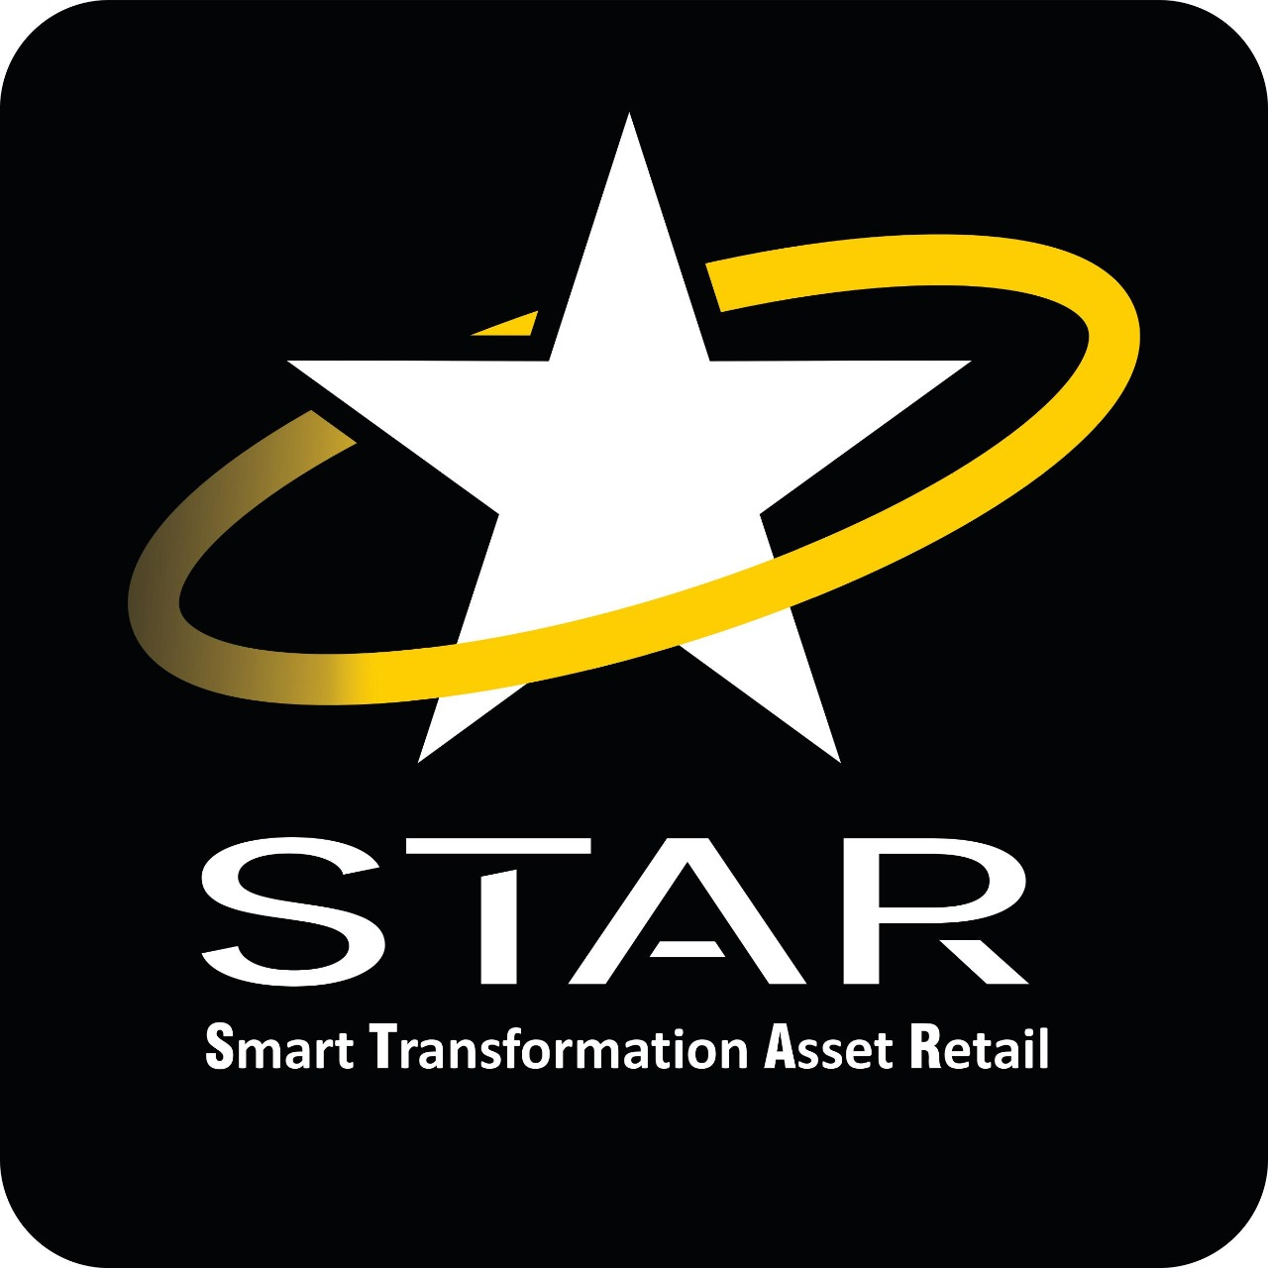
LAPORAN DATA KONTRAK
UNIT RETAIL
TELKOM PROPERTY

KLASIFIKASI
ALL
Keterangan <COMBOBOX> tambahkan ada pilihan All

BRAND
ALL
Keterangan : <COMBOBOX> tambahkan ada pilihan All

NOMOR KONTRAK - MITRA
ALL
Keterangan : <TEXT + SEARCH >

SKEMA KERJASAMA TELKOM
ALL
Keterangan : <COMBOBOX> tambahkan ada pilihan All

SKEMA KERJASAMA MITRA
ALL
Keterangan : <COMBOBOX> tambahkan ada pilihan All

SISA WAKTU KONTRAK
ALL
Keterangan : <COMBOBOX>
Expired
0 - 3 bulan
3 - 6 bulan
6 - 12 bulan
> 12 bulan
ALL

DATA KONTRAK
 | KLASIFIKASI | BRAND | PERUSAHAAN | LOCATION | ALAMAT | KOTA | NOMOR KONTRAK | TGL KONTRAK | DURASI KONTRAK | SISA WAKTU KONTRAK | SKEMA KERJASAMA | NILAI KERJASAMA
TELPRO - MITRA | F & B | MC Donald's | PT. Rekso Nasional Food | Gedung Witel Jambi | Gedung Witel Jambi | Jambi | Akta No. 44- | 2017-03-17 | 20 | 18 Tahun, 4 Bulan, 25 Hari | Revenue share dgn MTR | (Mitra : GSD = 95,5% - 4,5%) dengan minimum omset 1M per bulan
 | F & B | Pizza Hut | PT. Sari Melati Kencana | GT Setiabudi | GT Setiabudi | Bandung | Akta No. 15- | 2018-11-19 | 20 | 19 Tahun, 2 Bulan, 27 Hari | Sewa | Rp 750.000.000,- per tahun growth 10% per 5 tahun
 | SPBU | Pertamina | PT. Dawam Prima Sentosa | Gd. Idle Kampung Kali | Gd. Idle Kampung Kali | Semarang | 385/HK.810/GSD-000/2018 | 2018-10-11 | 20 | 18 Tahun, 8 Bulan, 12 Hari | Revenue share dgn MTR | (92%:8%) dari Gross Margin dengan minimum Revenue tahun pertama 45.000.000 tahun kedua s/d selesai 53.400.000
 | MINIMARKET | Alfamart | PT. Sumber Alfaria Trijaya | Menara Multimedia | Menara Multimedia | Jakarta | SAT-GSD/PWL/VII/2020/004 | 0000-00-00 | 5 | 3 Tahun, 5 Bulan, 14 Hari | Frenchise | Royalti Fee : 0 – 240.000.000 = 0% >240.000.001 – 300.000.000 = 2% >300.000.001 – 350.000.000 = 3% >350.000.001 = 4%
 | MINIMARKET | Alfamart | PT. Sumber Alfaria Trijaya | STO Cikande | STO Cikande | Jakarta | SAT-GSD/PWL/SRG/I/2020/001 | 0000-00-00 | 5 | 3 Tahun, 9 Bulan, 9 Hari | Frenchise | Royalti fee : 0 – 150.000.000 = 0% >150.000.001 – 175.000.000 =1% >175.000.001 – 200.000.000 = 2% >200.000.001 – 250.000.000 = 3% >250.000.001 = 4%
 | Subtotal |  |  |  |  |  | 5 ( lima ) data

 | KLASIFIKASI | BRAND | PERUSAHAAN | LOCATION | ALAMAT | KOTA | NOMOR KONTRAK | TGL KONTRAK | DURASI KONTRAK | SISA WAKTU KONTRAK | SKEMA KERJASAMA | NILAI KERJASAMA
TELPRO - TELKOM | F & B | MC Donald's | PT. Rekso Nasional Food | Gedung Witel Jambi | Gedung Witel Jambi | Jambi | 286/LG000/OFC-A0000000/2018 | 23 Juli 2018 | 20 | 18 Tahun, 4 Bulan, 25 Hari | Revenue Sharing | Telkom : GSD = 70% : 30%
 | F & B | Pizza Hut | PT. Sari Melati Kencana | GT Setiabudi | GT Setiabudi | Bandung | C.Tel 286/LG000/OFC-A0000000/2018 | 25 Februari 2019 | 20 | 19 Tahun, 2 Bulan, 27 Hari | Vechicle | Telkom : GSD = 75% : 25%
 | SPBU | Pertamina | PT. Dawam Prima Sentosa | Gd. Idle Kampung Kali | Gd. Idle Kampung Kali | Semarang | C.Tel 837/HK810/AMC.000/2018 | 08 Oktober 2018 | 20 | 18 Tahun, 8 Bulan, 12 Hari | Vechicle | Telkom : GSD = 80% - 20%
 | MINIMARKET | Alfamart | PT. Sumber Alfaria Trijaya | Menara Multimedia | Menara Multimedia | Jakarta | SAT/2020/1293 | 12 Oktober 2018 | 5 | 3 Tahun, 5 Bulan, 14 Hari | Revenue Sharing | Apabila NI (+) maka 5 dari NI; Apabila NI (-) maka 1 dari EBITDA
 | MINIMARKET | Alfamart | PT. Sumber Alfaria Trijaya | STO Cikande | STO Cikande | Jakarta | K.TEL 234/HK 810/AMC-10000000/2019 | 02 Januari 2019 | 5 | 3 Tahun, 9 Bulan, 9 Hari | Revenue Sharing | Rp-
 | Subtotal |  |  |  |  |  | 5 ( lima ) data

*) | Nomor kontrak dapat di klik dengan menampilkan data detil Modul Kontrak

Dashboard
 |  | DASHBOARD DATA KONTRAK

ALL
BRAND
JUMLAH KONTRAK |  |  | SISA WAKTU KONTRAK MITRA
43 |  |  | Expired | 3
 |  |  | 0 - 3 bulan | 2
 |  |  | 3 - 6 bulan | 6
 |  |  | 6 - 12 bulan | 9
 |  |  | > 1 Tahun | 23
SKEMA KERJASAMA MITRA
 |  |  |  |  |  |  |  |  | 11
 |  |  |  |  |  |  |  |  | 9
 |  |  |  |  |  |  |  |  | 2
 |  |  |  |  |  |  |  |  | 10
 |  |  |  |  |  |  |  |  | 11

 |  |  |  |  |  |  |  | Sewa | 1
KONTRAK EXPIRE |  |  |  |  |  |  |  | Frenchise | 23
NO | PERUSAHAAN | BRAND | LOKASI | ALAMAT | KOTA | TANGGAL AKHIR KONTRAK | NOMOR KONTRAK | Revenue Sharing | 4
1 | PT. Rekso Nasional Food | McD | Witel Jambi | Jl. Soemantri 45 | Jambi | 26-Apr-20 | 286/LG000/OFC-A0000000/2018 | Revenue Sharing MTR | 15
2 | PT. Sari Melati Kencana | Pizza | GT Setiabudi | Jl. Setiabudi | Bandung | 19-Jun-19 | C.Tel 286/LG000/OFC-A0000000/2018
3 | PT. Dawam Prima Sentosa | Pertamina (Dawam) | Gdg Idle Kampung Kali | JL. Sutoyo 71-73 | Semarang | 20-Oct-19 | C.Tel 837/HK810/AMC.000/2018
 |  |  |  |  |  |  |  |  |  | SEWA | 2
KONTRAK SISA < 3 BULAN |  |  |  |  |  |  |  |  |  | FRENCHISE | 5
NO | PERUSAHAAN | BRAND | LOKASI | ALAMAT | KOTA | TANGGAL AKHIR KONTRAK | NOMOR KONTRAK |  |  | MINIMUM REVENUE | 3
1 | PT. Rekso Nasional Food | McD | GMP PKB | Jl. Sudirman | Pekanbaru | 20-Sep-19 | Mcd/ |  |  | MINIMUM REVENUE MTR | 7
2 | PT. Sumber Alfaria Trijaya | Alfamart | Menara MM | Jl Kebon Sirih no 10 | Jakarta | 20-Aug-19 | SAT-GSD/PWL/VII/2020/004

*) | Pemilihan Brand di Map berlaku sbb :
 | - Default yg tampil all Brand dgn logo noktah ssi gbr dgn jumlah di masing2 kota tsb
 | - Saat di pilih salah 1 brand, maka yg muncul logo brand dgn jumlah di tiap kota nya

**) | Tgl & Nomor Kontrak adalah Tgl & Nomor kontrak antara Mitra-GSD

